xgshiliantaNvyao5
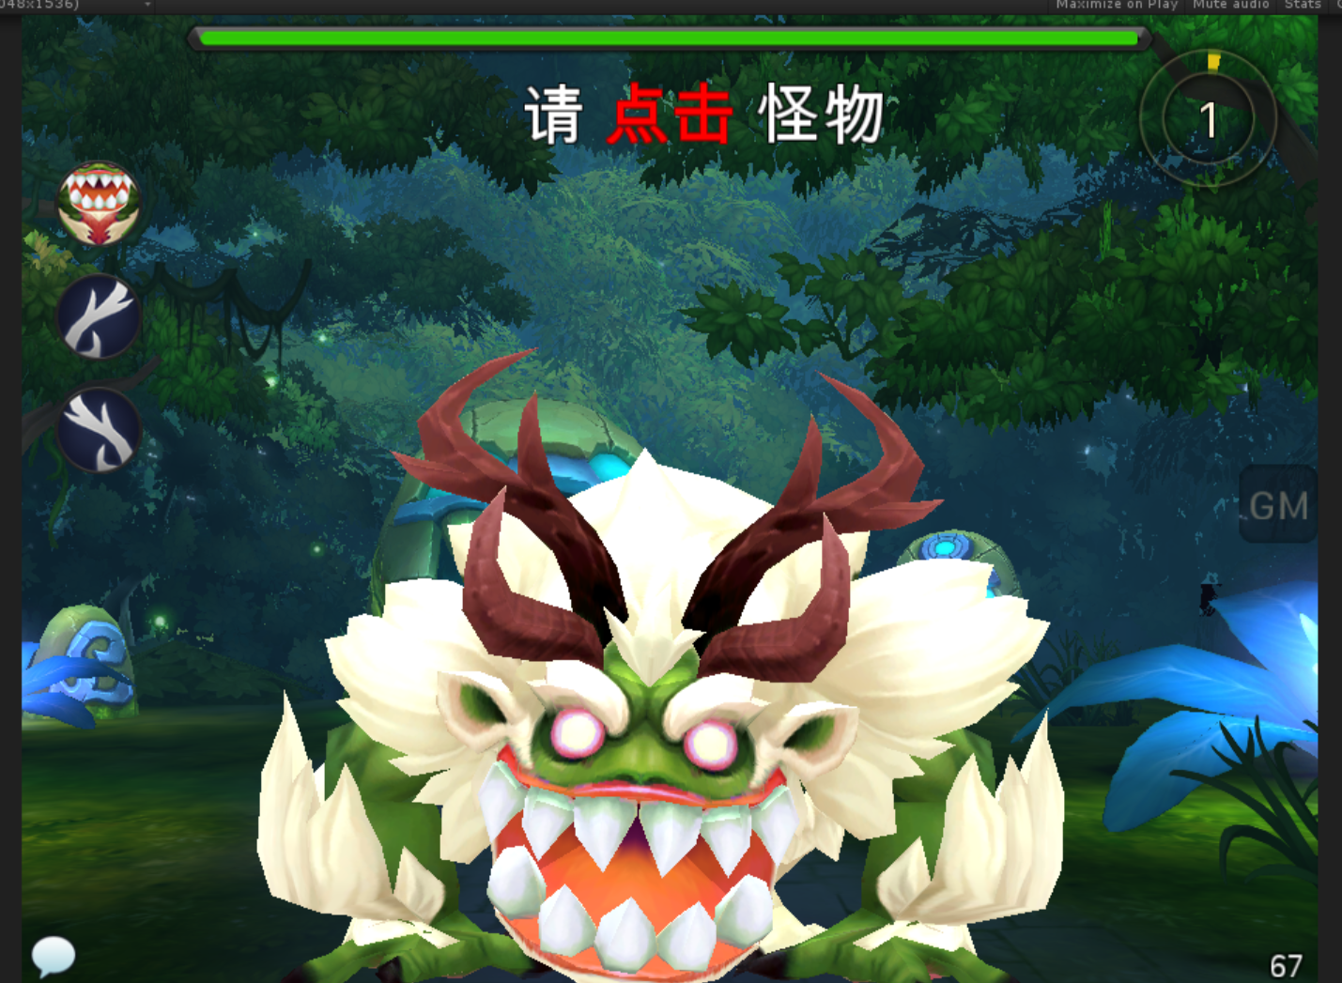
caseID | 路径 | 测试点描述 | step No. | 操作步骤 | 数据选择 | 预期结果 | P/F | 表单编号 | 备注
配置
 | 基本 | unitdata.csv配置检查 | 1 | 检查unitdata.csv配置情况 | 怪物ID-index | 配置为xgshiliantaNvyao5
 |  |  |  |  | 怪物属性property | 配置为5
 |  |  |  |  | 技能列表spellIDList-基本技能 | ["ultshiliantaNvyao5","attackEarthSlight","magicEarthBallStrong","psvshiliantaNvyao5","magicdazhaoPrepare","lazy","defend"]
 |  |  |  |  | 弱点配置 | 通用小怪弱点：xgwp
 |  |  |  |  | 性格character | 2
 |  |  |  |  | 大招炫耀closeUp | txshiliantaNvyao5

大招技能-ultshiliantaNvyao5
 | 基本 | spell.csv配置检查 | 1 | 检查spell.csv中部分参数配置情况 | id | 配置为ultshiliantaNvyao5
 |  |  |  |  | rootEffect | 配置为ultshiliantaNvyao5e1
 |  |  |  |  | actionCount | x
 |  |  |  |  | category | 配置为9
 |  |  |  |  | isAoe | 配置为0
 |  |  |  |  | firstSpell | 配置为空（什么都不能配）

 | 基本 | effect.csv配置检查 | 1 | 检查effect.csv中部分参数配置情况 | 查看effect逻辑 | 单体暗法术伤害
 |  |  |  |  | 查看effect命名规则 | 符合命名规范
 |  |  |  |  | 查看casterType | 配置为1
 |  |  |  |  | 查看targetType | 配置为0
 |  |  |  |  | 查看chance配置 | 配置为1
 |  |  |  |  | 查看伤害类型 | 暗属性法术伤害

 | 基本 | buff.csv配置检查 | 1 | 检查buff.csv中部分参数配置情况 |  | x

 | 基本 | 对局中技能逻辑 | 1 | 查看技能使用情况 |  | 单体暗属性法术伤害

 | 基本 | animation.xml配置检查 | 1 | 检查己方释放大招时，特写特效情况 | Ani id | id="txshiliantaNvyao5"
 |  |  |  |  | 动作（MotionList） | x
 |  |  |  |  | 特效（ParticleList） | ultshiliantaNvyao5Pre
 |  |  |  |  | attach/locky | attach="true"
 |  |  |  |  | 音效（AutoList） | name="Langren51"
 |  |  | 3 | 检查敌方释放大招时，特写特效情况 | Ani id | id="ultshiliantaNvyao5Cast"
 |  |  |  |  | 动作（MotionList） | 20次动作，每次time间隔0.5秒 key="dazhao" value="true"
 |  |  |  |  | 特效（ParticleList） | ultshiliantaNvyao5Pre
 |  |  |  |  | attach/locky | locky
 |  |  |  |  | 音效（AutoList） | x
 |  |  | 4 | 检查技能延迟动画配置情况（敌方己方共用） |  | x
 |  |  | 5 | 检查技能伤害动画配置情况（敌方己方共用） | Ani id | id="ultshiliantaNvyao5e2"
 |  |  |  |  | 动作（MotionList） | x
 |  |  |  |  | 特效（ParticleList） | attackFireStab
 |  |  |  |  | attach/locky | attach="true"
 |  |  |  |  | 音效（AutoList） | stab

 | 基本 | 技能效果测试-己方 | 1 | 对局中，怪物释放该技能，查看特写效果播放情况 |  | 动作，特效，音效播放完整，效果协调
 |  |  | 2 | 对局中，怪物释放该技能，查看施法效果播放情况 |  | 动作，特效，音效播放完整，效果协调
 |  |  | 3 | 对局中，怪物释放该技能，查看延迟效果播放情况 |  | 动作，特效，音效播放完整，效果协调
 |  |  | 4 | 对局中，怪物释放该技能，查看施法效果播放情况 |  | 动作，特效，音效播放完整，效果协调

 | 基本 | 技能效果测试-敌方 | 1 | 对局中，怪物释放该技能，查看特写效果播放情况 |  | 动作，特效，音效播放完整，效果协调
 |  |  | 2 | 对局中，怪物释放该技能，查看施法效果播放情况 |  | 动作，特效，音效播放完整，效果协调
 |  |  | 3 | 对局中，怪物释放该技能，查看延迟效果播放情况 |  | 动作，特效，音效播放完整，效果协调
 |  |  | 4 | 对局中，怪物释放该技能，查看施法效果播放情况 |  | 动作，特效，音效播放完整，效果协调
被动技能psvshiliantaNvyao5
 | 基本 | spell.csv配置检查 | 1 | 检查spell.csv中部分参数配置情况 | id | 配置为psvshiliantaNvyao5
 |  |  |  |  | rootEffect | 配置为psvshiliantaNvyao5e1
 |  |  |  |  | category | 配置为4
 |  |  |  |  | isAoe | 配置为0
 |  |  |  |  | firstSpell | psvshiliantaNvyao5

 | 基本 | effect.csv配置检查 | 1 | 检查effect.csv中添加被动buff的effect配置情况 | 查看effect内容 | 同时为自身添加被动buff和物理免疫buff
 |  |  |  |  | 查看effect命名规则 | 符合命名规范
 |  |  |  |  | 查看casterType | 配置为1
 |  |  |  |  | 查看targetType | 配置为1
 |  |  |  |  | 查看chance配置 | 配置为1
 |  |  |  |  | 查看添加buff | psvshiliantaNvyao5b1，psvshiliantaNvyao5b2
 |  |  | 2 | 检查effect.csv中由被动buff触发的effect配置情况 | 查看effec逻辑 | 通用防御降低buff

 | 基本 | buff.csv配置检查 | 1 | 检查buff.csv中被动buff1参数配置情况 | category | 配置为11
 |  |  |  |  | duration | 配置为999
 |  |  |  |  | damageResponse | UseMagicRate_80，psvshiliantaNvyao5e2
 |  |  |  |  | responseCount | 配置为999
 |  |  | 2 | 检查buff.csv中被动buff2参数配置情况 | category | 配置为15
 |  |  |  |  | duration | 配置为999
 |  |  |  |  | icon | 不需要配置icon

 | 基本 | animation.xml配置检查 | 1 | 检查添加被动buff：psvshiliantaNvyao5b1时配置情况 |  | 无配置
 |  |  | 2 | 检查添加被动buff：psvshiliantaNvyao5b2时配置情况 |  | 免疫buff配置

 | 基本 | spellFunction.cs配置检查 | 1 | 检查LifeLower_25配置情况 | 查看配置触发条件判断 | 法术攻击造成伤害时
 |  |  |  |  | 查看配置触发目标判断 | damageEffect.targetID == triggerBuff.targetID
 |  |  |  |  | 查看技能触发几率判断 | 100%

 | 基本 | 技能逻辑测试 | 1 | 查看技能触发条件 |  | 法术攻击造成伤害时
 |  |  | 2 | 查看技能触发次数 |  | 1
 |  |  | 3 | 查看技能触发几率 |  | 100%
 |  |  | 4 | 查看技能触发效果 |  | 降低目标防御力

 | 基本 | 技能效果测试 | 1 | 对局中，触发被动技能，查看被动技能表现情况 |  | 无表现

基本信息
 | 基本 | 怪物模型 | 1 | 对局中，查看怪物模型显示情况 |  | 为shiliantaNvyao5形象
 |  |  | 2 | 进入对局，查看触发怪物动作，查看动作表现情况 | 待机，2s循环
 |  |  |  |  | 物攻，总长2s，1s时命中
 |  |  |  |  | 法攻，总长2s，1.5s发出
 |  |  |  |  | 死亡，总长2s，1.5s倒地
 |  |  |  |  | 胜利，总长2s，循环
 |  |  |  |  | 跑步
 |  |  |  |  | 防御，总长2s，循环
 |  |  |  |  | 受控，总长2s，循环
 |  |  |  |  | 受击，总长15帧
 |  |  |  |  | 出场，总长2s
 |  |  |  |  | 大招，总时间90帧
 |  |  | 3 | 查看动作间切换 |  | 动作切换无明显问题

 | 基本 | 碰撞盒与集火 | 1 | 查看怪物碰撞盒配置情况 | 查看怪物模型 | 配置了碰撞盒
 |  |  |  |  | 对局中点击 | 碰撞区域适当
 |  |  | 2 | 对局中集火怪物，查看集火情况 |  | 触发集火，集火特效挂在弱点上

 | 基本 | 脚下阴影 | 1 | 查看小怪模型下阴影显示情况 |  | 脚下显示阴影，无穿帮

 | 基本 | 血条高度 | 1 | 查看小怪模型上小怪血条高度 |  | 模型上方一段距离，不会与模型重叠

